Sheet1
类型列 | 显示方式 | 显示方式 | 默认值
Integer | 文本框 | 文本框
 | 单选框
 | 下拉框
 | 买卖方向
 | 开平方向
 |  | 布尔
Double | 文本框
 | 单选框
 | 下拉框

String | 文本框
 | 布尔
 | 周期 | 周期
 | 单选框
 | 下拉框
 | 买卖方向
 | 开平方向

Boolean | 布尔

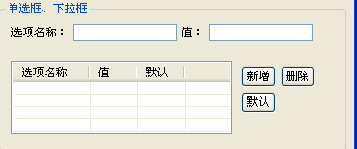
Time | 时间输入框 | 单选框
 |  | 下拉框
Date | 日期输入框

Cycle | 周期

Strategy | 子策略

 |  | 买卖方向

 |  | 开平方向

 |  | 时间输入框

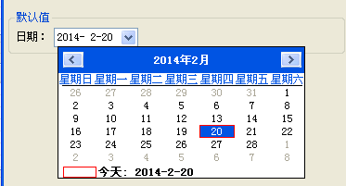
 |  | 日期输入框

